報告書
周術期口腔機能管理報告書
 |  |  |  |  | 年 月 日
患者氏名 | 0 |  |  | 様
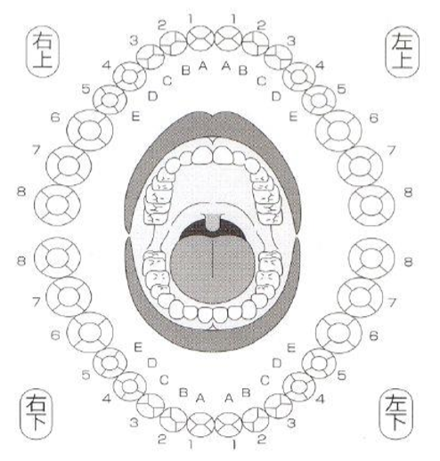
口腔内の状態評価

 | 深い歯周ポケット |  | 0
 | 歯の動揺 |  | 0
 | 歯肉の腫れや出血 |  | 0
 | 歯垢の付着 |  | 0
 | 虫歯 |  | 0
 | 舌苔 |  | 0
 | 口腔内の乾燥 |  | 0
 | 義歯の汚れ |  | 0
 | 義歯の適合 |  | 0

実施内容・指導内容
 | ブラッシング指導 |  | 0
 | 義歯管理指導 |  | 0
 | 専門的口腔ケア |  | 0
 | 義歯調整、修理 |  | 0
 | 歯科治療 |  | 0
 | 全身麻酔用マウスピース |  | 0

保険医療機関名
担当歯科医師名

 |  | 病院
 |  | 科
 |  | 先生御侍史

平素よりお世話になり有り難うございます。 患者様の口腔状態を診査し、スケーリング等ケアを行いました。同封いたしました周術期口腔機能管理計画書と周術期口腔機能管理報告書を入院時の口腔ケアに役立てて頂ければ幸いです。 この度はご紹介有り難うございました。

 |  |  | 保険医療機関名
 |  |  | 担当歯科医師名

